개요
선물 시스템

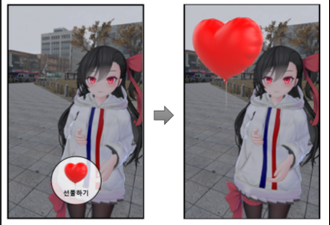

 | 1. 선물

 | 스토리 모드 이외에 캐릭터의 호감도를 올릴 수 있는 요소
 | 컨텐츠 '산책' 에서 획득할 수 있음
 | 선물은 2 가지 타입으로 이루어져 있음(무료 선물, 유료 선물)
 | 얻은 선물들은 인벤토리에 저장됨

 | 2. 기능

 | 캐릭터의 호감도를 상승시킬 수 있는 아이템
 | 캐릭터의 성향에 따라 캐릭터가 좋아하는 선물과 싫어하는 선물이 있음
 | 캐릭터가 좋아하는 선물을 주면 호감도 상승
 | 캐릭터가 싫어하는 선물을 주면 호감도 하락

 | 3. 획득 방식

 | 무료 선물은 '산책' 필드에서 얻을 수 있음
 | 무료 선물의 경우, 미니맵에 표시되며 해당 장소에 가서 무료 선물을 터치하면 인벤토리에 저장

 | 코인 관련된 시스템은 코인 시스템 참고 (2차 프로토타입 기준)

 | 4. 사용법

1 | 캐릭터 호출 버튼으로 캐릭터 소환
2 | 화면 하단에 있는 인벤토리 아이콘을 클릭
3 | 인벤토리 창이 출력되고, 선물들이 인벤토리 칸에 출력
4 | 선물을 드래그하여 캐릭터에게 드롭하면 선물할 수 있음
5 | 선물을 드래그하여 휴지통 아이콘에 드롭하면 선물을 버릴 수 있음

